Orientação
DONIZETE DISTRIBUIDORA DE ALIMENTOS LTDA - MATRIZ
APURAÇÃO DE DADOS PARA CÁLCULO DA RESCISÃO DE REPRESENTANTE COMERCIAL

ORIENTAÇÃO PASSO - A - PASSO

1 - Faça a consulta no cadastro de representantes , informando o período de contatação, o qual
corresponde a data de admissão e a data de demissão
2 - Gere o relatório de comissões em: => Cadastro Principais -> Representantes -> F10-Opções ->
-> Comissões -> Sintética;
3 - Imprima o relatório da comissão para compor a documentação e em seguida preencha na planilha
em anexo, apenas as seguintes informações:

3.1- Nome do Representante | * | Relatórios que devem compor a Documentação da Rescisão
3.2- CPF | * | 1- Planilha de Apuração e Cálculo da Comissão
3.3- RG ( Opcional ) |  | 2- Recibo de Quitação Geral
3.4- Data Admissão | * | .3- Comissão Sintética (Faturamento) do período trabalhado
3.5- Data Demissão | * | .4- Comissão Sintética (Faturamento) do mês corrente
3.6- Total Geral Comissão | * | 5 Demonstrativo das Comissões - Comissão Bloqueada
3.7- Comissão Mês Corrente |  | 6- Controle de Amortização de Empréstimos
3.8- Gratificação, Bônus e Outros |  | 7- Contas a Receber Abertas / Detalhado
* Indicação de Campo Obrigatório |  | 8- E-mail da área responsável, informando a Demissão.

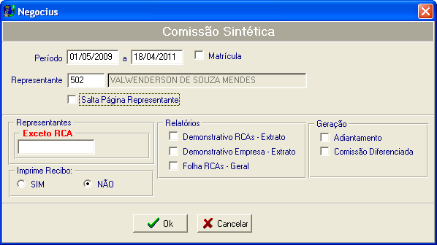

 |  | Fortaleza, 20 de abril de 2011

